Uji Normalitas
Sampel EU

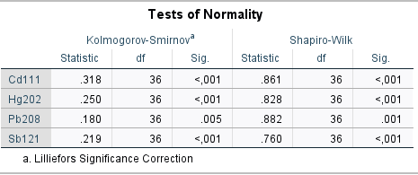
Berdasarkan uji teoritis
Tests of Normality |  |  |  |  |  |  |  | Keterangan
 | Kolmogorov-Smirnova |  |  | Shapiro-Wilk |  |  |  | Jumlah sampel n < 50 sehingga menggunakan shapiro-wilk
 | Statistic | df | Sig. | Statistic | df | Sig. |  | cd111 nilai signifikansinya < 0,05 sehingga tidak normal
Cd111 | 0.318 | 36 | 0.000 | 0.861 | 36 | 0.000 |  | hg202 nilai signifikansinya < 0,05 sehingga tidak normal
Hg202 | 0.250 | 36 | 0.000 | 0.828 | 36 | 0.000 |  | pb208 nilai signifikansinya < 0,05 sehingga tidak normal
Pb208 | 0.180 | 36 | 0.005 | 0.882 | 36 | 0.001 |  | sb121 nilai signifikansinya < 0,05 sehingga tidak normal
Sb121 | 0.219 | 36 | 0.000 | 0.760 | 36 | 0.000
a. Lilliefors Significance Correction |  |  |  |  |  |  |  | Dua gambar ini sama2 dari spss, satunya dicopy satunya di ss

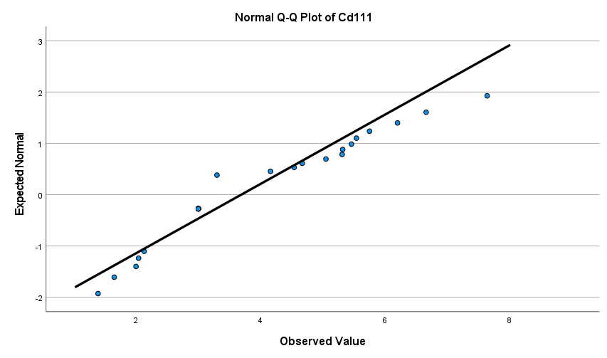
Berdasarkan Histogram dan QQplot
 |  |  |  |  |  |  |  |  | Secara visual histogram, cd111 tidak menyebar normal
 |  |  |  |  |  |  |  |  | Secara visual qqplot, cd111 nilai titik-titiknya kurang mengikuti garis ideal sehingga tidak menyebar normal

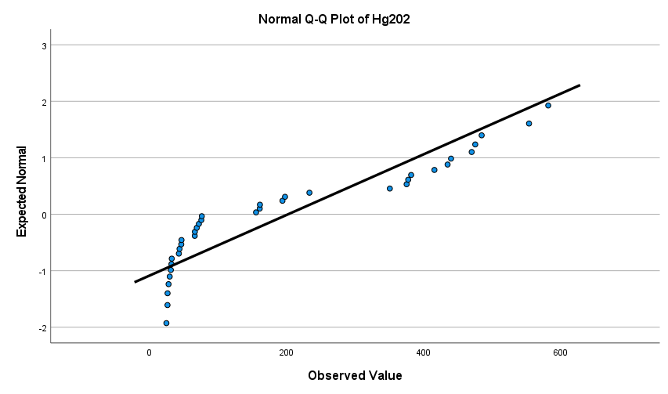
 |  |  |  |  |  |  |  |  | Secara visual histogram, hg202 tidak menyebar normal
 |  |  |  |  |  |  |  |  | Secara visual qqplot, hg202 nilai titik-titiknya kurang mengikuti garis ideal sehingga tidak menyebar normal

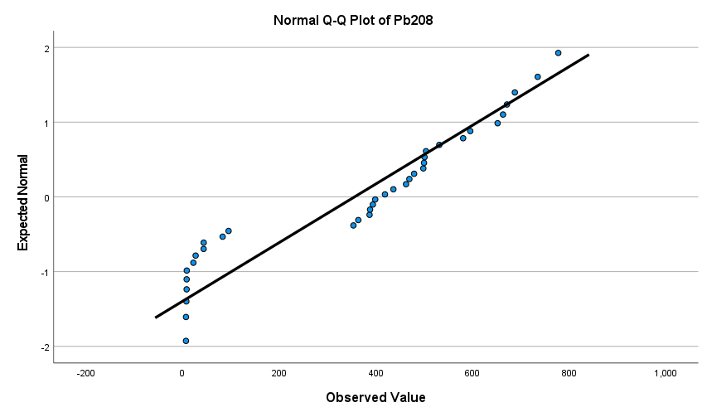
 |  |  |  |  |  |  |  |  | Secara visual histogram, pb208 tidak menyebar normal
 |  |  |  |  |  |  |  |  | Secara visual qqplot, pb208 nilai titik-titiknya kurang mengikuti garis ideal sehingga tidak menyebar normal

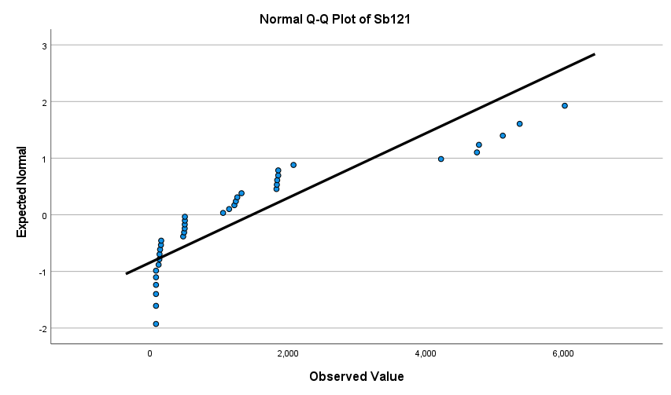
 |  |  |  |  |  |  |  |  | Secara visual histogram, sb121 tidak menyebar normal
 |  |  |  |  |  |  |  |  | Secara visual qqplot, sb121 nilai titik-titiknya kurang mengikuti garis ideal sehingga tidak menyebar normal

Keterangan tambahan
Data tidak normal ini sebenarnya bisa dianggap normal dengan dalil limit pusat karena sampelnya cukup besar n>30

Sampel BPOM

Berdasarkan uji teoritis
Tests of Normality
 | Kolmogorov-Smirnova |  |  | Shapiro-Wilk |  |  | Keterangan
 | Statistic | df | Sig. | Statistic | df | Sig. | Jumlah sampel n < 50 sehingga menggunakan shapiro-wilk
Cd111 | 0.244 | 24 | 0.001 | 0.777 | 24 | 0.000 | cd111 nilai signifikansinya < 0,05 sehingga tidak normal
Hg202 | 0.240 | 24 | 0.001 | 0.777 | 24 | 0.000 | hg202 nilai signifikansinya < 0,05 sehingga tidak normal
Pb208 | 0.394 | 24 | 0.000 | 0.613 | 24 | 0.000 | pb208 nilai signifikansinya < 0,05 sehingga tidak normal
Sb121 | 0.394 | 24 | 0.000 | 0.613 | 24 | 0.000 | sb121 nilai signifikansinya < 0,05 sehingga tidak normal
a. Lilliefors Significance Correction

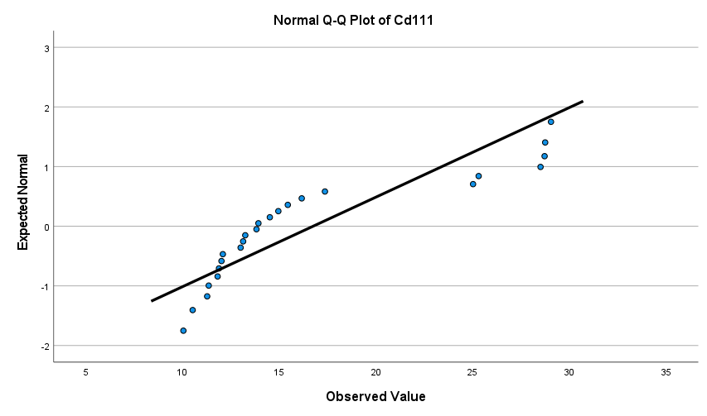
Berdasarkan Histogram dan QQplot
 |  |  |  |  |  |  |  |  |  | Secara visual histogram, cd111 tidak menyebar normal
 |  |  |  |  |  |  |  |  |  | Secara visual qqplot, cd111 nilai titik-titiknya kurang mengikuti garis ideal sehingga tidak menyebar normal

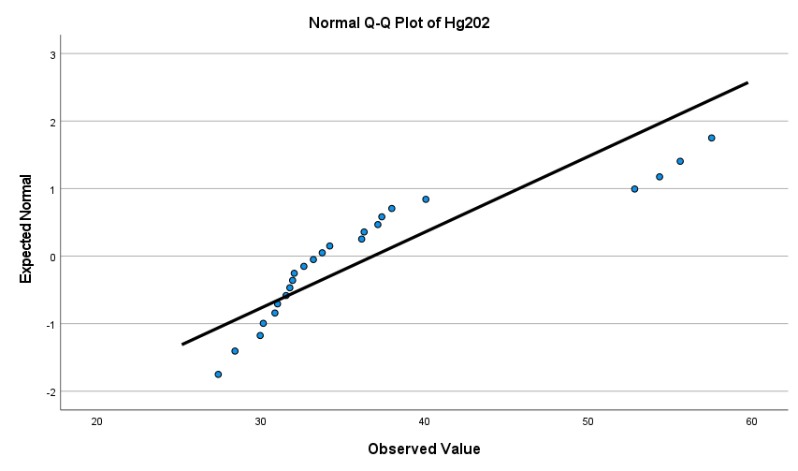
 |  |  |  |  |  |  |  |  |  | Secara visual histogram, hg202 tidak menyebar normal
 |  |  |  |  |  |  |  |  |  | Secara visual qqplot, hg202 nilai titik-titiknya kurang mengikuti garis ideal sehingga tidak menyebar normal

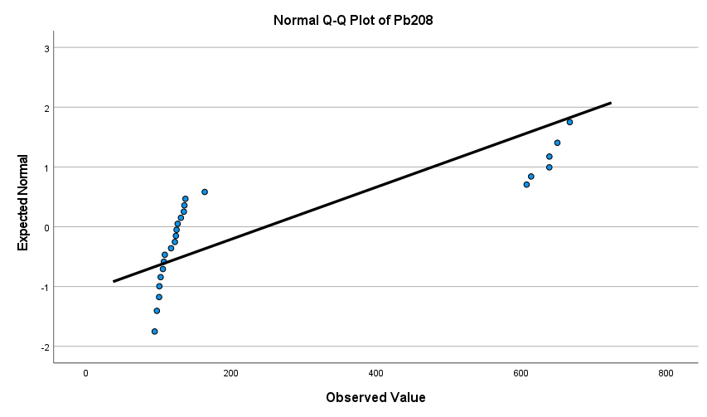
 |  |  |  |  |  |  |  |  |  | Secara visual histogram, pb208 tidak menyebar normal
 |  |  |  |  |  |  |  |  |  | Secara visual qqplot, pb208 nilai titik-titiknya kurang mengikuti garis ideal sehingga tidak menyebar normal

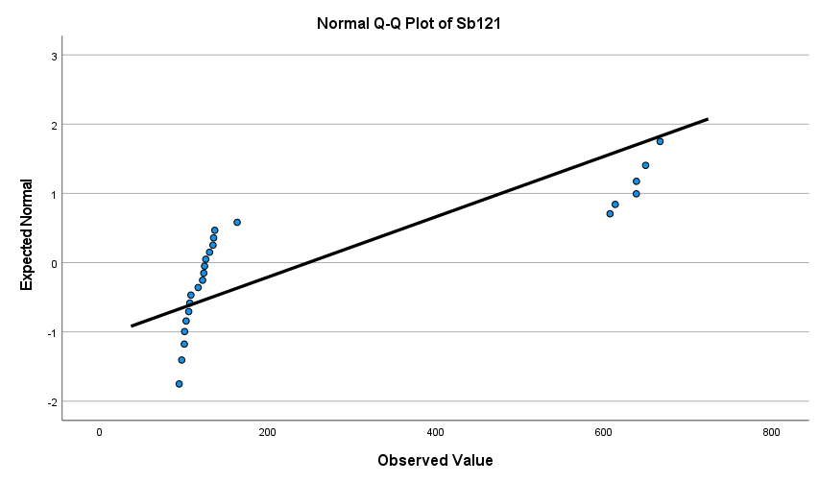
 |  |  |  |  |  |  |  |  |  | Secara visual histogram, sb121 tidak menyebar normal
 |  |  |  |  |  |  |  |  |  | Secara visual qqplot, sb121 nilai titik-titiknya kurang mengikuti garis ideal sehingga tidak menyebar normal

Untuk semua sampel jenis plastik

Berdasarkan uji teoritis

Tests of Normality
 | Kolmogorov-Smirnova |  |  | Shapiro-Wilk |  |  | Keterangan
 | Statistic | df | Sig. | Statistic | df | Sig. | Jumlah sampel n > 50 sehingga menggunakan kolmogorov-smirnov
Cd111 | 0.208 | 60 | 0.000 | 0.799 | 60 | 0.000 | cd111 nilai signifikansinya < 0,05 sehingga tidak normal
Hg202 | 0.341 | 60 | 0.000 | 0.681 | 60 | 0.000 | hg202 nilai signifikansinya < 0,05 sehingga tidak normal
Pb208 | 0.243 | 60 | 0.000 | 0.877 | 60 | 0.000 | pb208 nilai signifikansinya < 0,05 sehingga tidak normal
Sb121 | 0.284 | 60 | 0.000 | 0.639 | 60 | 0.000 | sb121 nilai signifikansinya < 0,05 sehingga tidak normal
a. Lilliefors Significance Correction

Berdasarkan Histogram dan QQplot

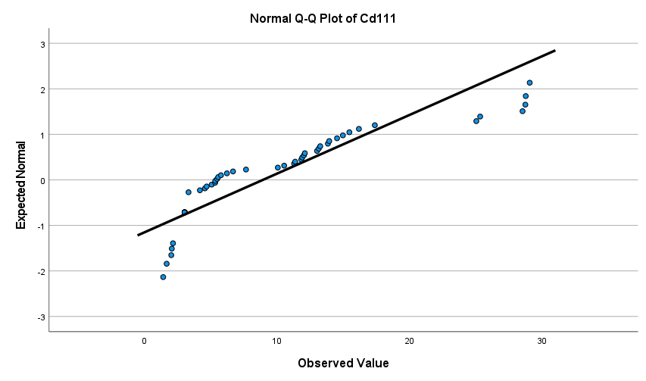
 |  |  |  |  |  |  |  |  |  | Secara visual histogram, cd111 tidak menyebar normal
 |  |  |  |  |  |  |  |  |  | Secara visual qqplot, cd111 nilai titik-titiknya kurang mengikuti garis ideal sehingga tidak menyebar normal

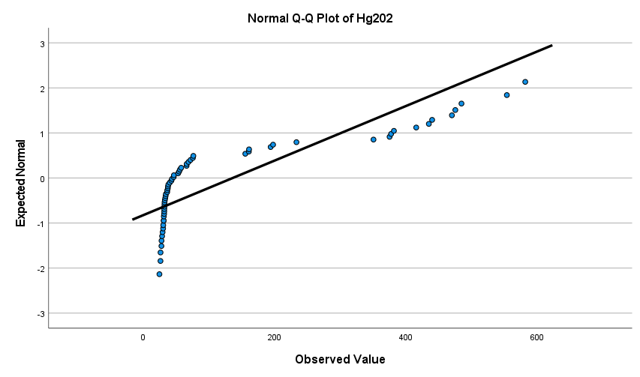
 |  |  |  |  |  |  |  |  |  | Secara visual histogram, hg202 tidak menyebar normal
 |  |  |  |  |  |  |  |  |  | Secara visual qqplot, hg202 nilai titik-titiknya kurang mengikuti garis ideal sehingga tidak menyebar normal

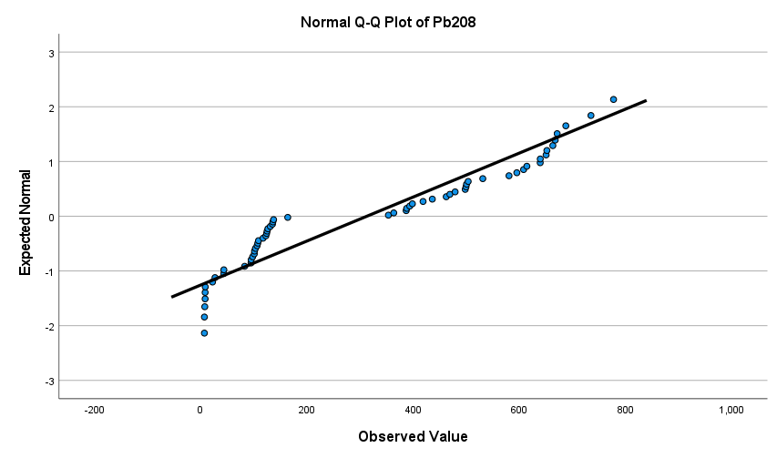
 |  |  |  |  |  |  |  |  |  | Secara visual histogram, pb208 tidak menyebar normal
 |  |  |  |  |  |  |  |  |  | Secara visual qqplot, pb208 nilai titik-titiknya kurang mengikuti garis ideal sehingga tidak menyebar normal

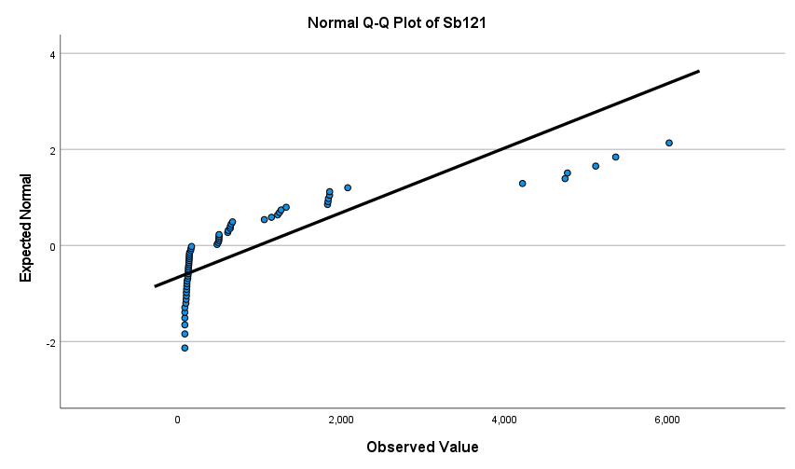
 |  |  |  |  |  |  |  |  |  | Secara visual histogram, sb121 tidak menyebar normal
 |  |  |  |  |  |  |  |  |  | Secara visual qqplot, sb121 nilai titik-titiknya kurang mengikuti garis ideal sehingga tidak menyebar normal

Keterangan tambahan
Data tidak normal ini sebenarnya bisa dianggap normal dengan dalil limit pusat karena sampelnya cukup besar n>30

